領収書
■入力データ
電話番号 |  |  |  | テキストボックス |  |  | //form[@id="expense_form"]//input[@id="full_phone_number"]
店名 |  |  |  | テキストボックス |  |  | //form[@id="expense_form"]//input[@id="shop_name_by_tel"]
日付 |  |  |  | テキストボックス | 年月日それぞれ入力フォームが分かれている |  | //form[@id="expense_form"]//input[@id="expense_date1"] //form[@id="expense_form"]//input[@id="expense_date2"] //form[@id="expense_form"]//input[@id="expense_date3"]
合計金額 |  |  |  | テキストボックス | 複数のページに分かれていることあり |  | //form[@id="expense_form"]//input[@id="amount_sum"]
税入力 |  |  |  | ラジオボタン | 判定するのはプログラム上では難しそう |  | //form[@id="expense_form"]//div[@id="tax_include_exclude_group"]
税率 |  |  |  | ラジオボタン | 判定するのはプログラム上では難しそう |  | //form[@id="expense_form"]//div[@id="tax_rate_group"]
10%対象 |  |  |  | テキストボックス |  |  | //form[@id="expense_form"]//input[@id="taxable_amount_for_10_percent"] //form[@id="expense_form"]//input[@id="tax_amount_for_10_percent"]
8%対象 |  |  |  | テキストボックス |  |  | //form[@id="expense_form"]//input[@id="taxable_amount_for_8_percent"] //form[@id="expense_form"]//input[@id="tax_amount_for_8_percent"]
非課税対象 |  |  |  | テキストボックス |  |  | //form[@id="expense_form"]//input[@id="taxable_amount_for_0_percent"]
端数調整 |  |  |  | テキストボックス |  |  | //form[@id="expense_form"]//input[@id="cashless_discount"]
通貨 |  |  |  | コンボボックス | 判定するのはプログラム上では難しそう |  | //form[@id="expense_form"]//select[@id="currency"]
登録番号 |  |  |  | テキストボックス | Tから始まる番号 ない場合は隣のチェックボックスにチェックをつける |  | //form[@id="expense_form"]//input[@id="registrated_number"] //form[@id="expense_form"]//input[@id="registrated_number_is_null_checked"]

■ワークフロー |  |  |  |  |  | ■プログラム、■手動
入力画面の表示

それぞれの項目のスクリーンショットを撮る
ファイルに保存する。

ファイルを読み込む。

ファイル名から情報を取得。
取得方法はPythonのOCR機能を使う。

取得情報により計算を行う。

結果をファイルに出力する。

実行用Javascriptの生成

出力結果をフォームに入力する。
デベロッパーツールにコードを張り付け
 |  |  |  |  |  | URLと画面の内容が決まっていないので、Pythonから入力するのは無理
 |  |  |  |  |  | Javascriptを使って入力する。
 |  |  |  |  |  | →Javascript用に実行コードを出力する必要がある。

入力内容を確認する。

問題がない
内容を修正する。

送信する。

プログラムの終了

■フォルダー構成
C:¥¥アルバイト\TOKIUM\receipt
└ | tel.png
 | shop_name.png
 | date.png
 | amount_sum.png
 | no.png
 | money
 | └ | 10tax
 |  | └ | 10tax_*.png
 | └ | 8tax
 |  | └ | 8tax_*png
 | └ | free
 |  | └ | free_*png
└ | result
 | └ | YYYYMMDDhhmmss.txt

■詳細
１．ファイルの読み込み
２．計算
３．結果を出力
４．Javascriptコードの生成
プログラムの処理はここまで

スクリーンショットの保存機能
visual studioを使って保存する。

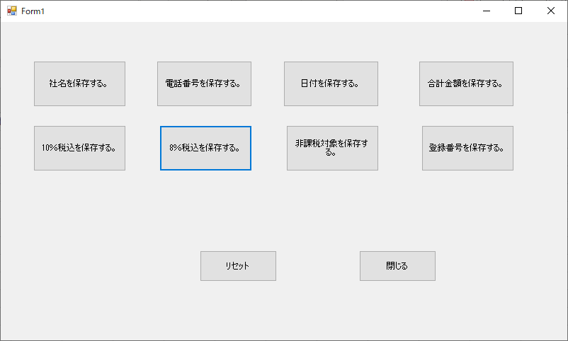

 |  | 軽油
 |  | 10%8%非課税

 | リセットではなく、コード生成としたい。

